RegEx
Kopier liste af URLs til regex101
Skriv det her: | ^((http[s]?|ftp):\/)?\/?([^:\/\s]+)((\/\w+)*\/)([\w\-\.]+[^#?\s]+)(.*)?(#[\w\-]+)?$
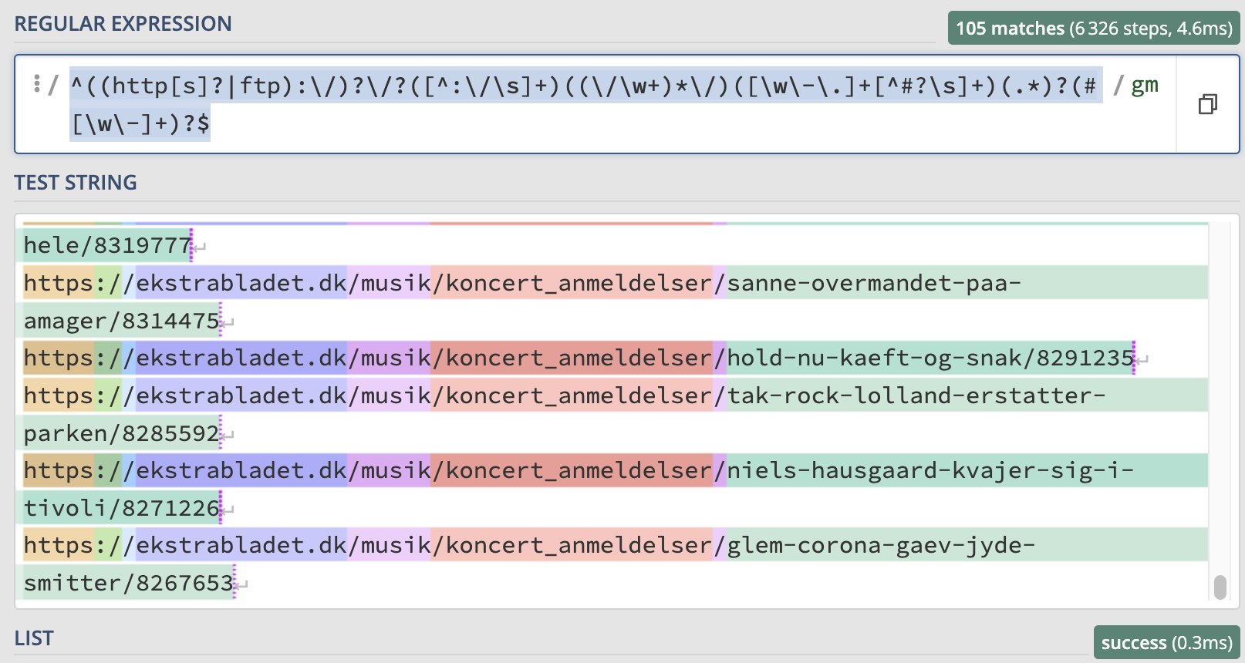

I "LIST", skriv det her | $6\r\n”
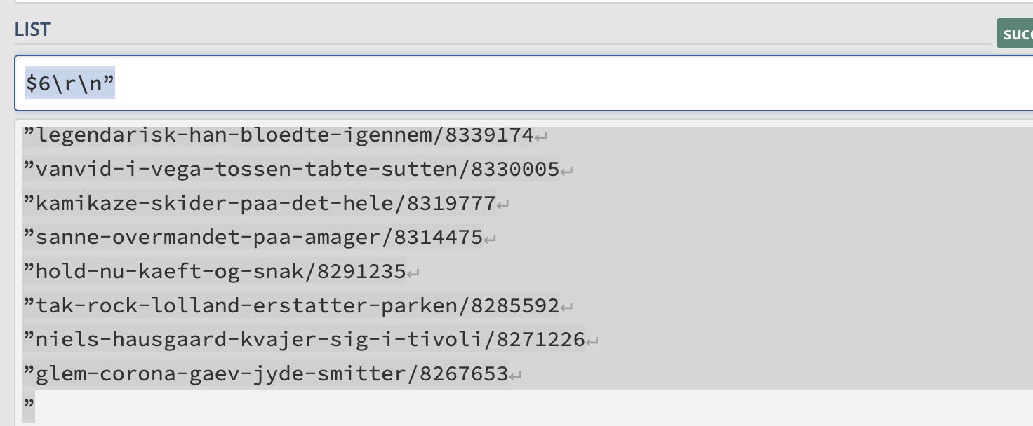

Kopier ny liste til Excel
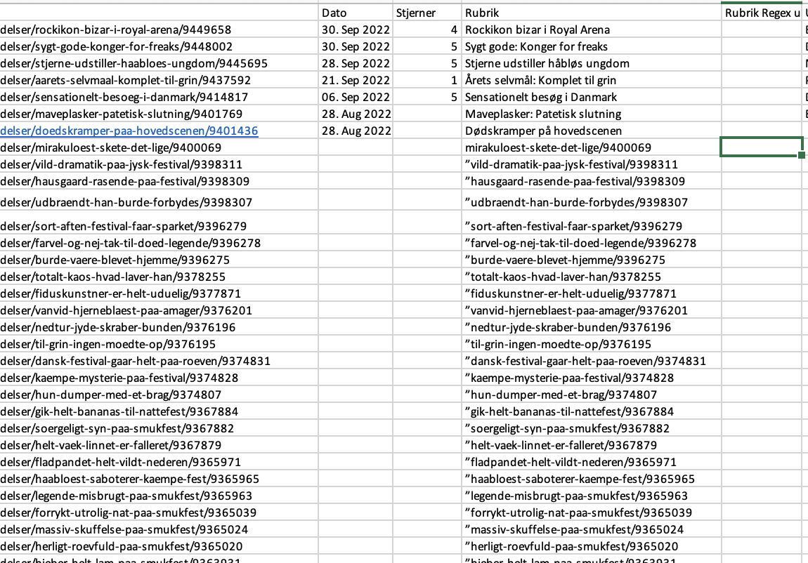

Brug nu regex i regex101 til at fjerne alt før numrene
Tast det her | ^(.*[\\\/])

